测试方案
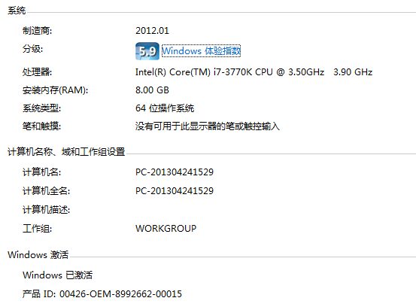
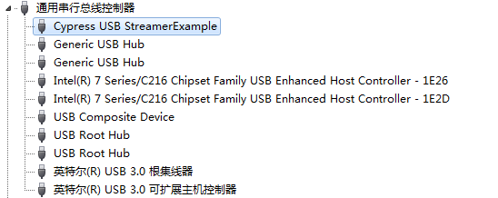
U3V丢帧率测试方案
条件 | 带宽分析 |  |  |  | 带宽分析
 | 第一组测试 |  |  |  | 第二组测试
DDR3 芯片 | SAMSUNG-K4B1G0846G-BCH9 |  |  |  | SAMSUNG-K4B1G0846G-BCH9
DQ引脚个数 | 8 |  |  |  | 8
DQ引脚速率(Mbps) | 660 |  | 800 |  | 660 |  | 800
DDR3理论带宽(MByte/s) | 660 |  | 800 |  | 660 |  | 800
DDR3协议开销最大时 带宽(MByte/s) | 572.554 |  | 682.783 |  | 572.554 |  | 682.783
帧缓存模块时钟频率(MHz) | 110 |  | 114 |  | 94.285 |  | 100
帧缓存模块协议开销最大时 带宽(MByte/s) | 709.92 |  | 745.82 |  | 621.17 |  | 664.94
帧缓存模块只读时 带宽(MByte/s) | 370.53 |  | 389.95 |  | 322.44 |  | 345.95
前端允许最大带宽 (MByte/s) | 286.28 |  | 341.39 |  | 286.28 |  | 332.47
Python1300最大带宽 (MByte/s) | 284.4 |  |  |  | 284.4
GPIF时钟频率(MHz) | 94.29 |  | 100.00 |  | 94.29 |  | 100.00
GPIF带宽(MByte/s) | 377.14 |  | 400.00 |  | 377.14 |  | 400.00
帧率210- 帧消隐期间传输的数据量(行) | 44.01 |  | 46.31 |  | 38.30 |  | 41.09
帧率200- 帧消隐期间传输的数据量(行) | 108.72 |  | 114.42 |  | 94.61 |  | 101.51
分析总结 | 1.Python1300带宽接近前端允许最大带宽，在正常读写的时候，读很难追上写 2.帧消隐期间，GPIF 400M的带宽可以全速用于读，最多读出来108行，光靠帧消隐的时间是不能够读出多少数据的 |  | 1.Python1300带宽是总带宽的40%，因此读带宽比写带宽大50%，在正常读写的时候，读可以追上写 2.帧消隐期间，GPIF 400M的带宽可以全速用于读，最多读出来114行，光靠帧消隐的时间是不能够读出多少数据的 |  | 1.Python1300带宽接近前端允许最大带宽，在正常读写的时候，读很难追上写 2.帧消隐期间，GPIF 400M的带宽可以全速用于读，最多读出来94行，光靠帧消隐的时间是不能够读出多少数据的 |  | 1.Python1300带宽是总带宽的43%，因此读带宽比写带宽大35%，在正常读写的时候，读可以追上写 2.帧消隐期间，GPIF 400M的带宽可以全速用于读，最多读出来101行，光靠帧消隐的时间是不能够读出多少数据的

软件优先级为普通，CPU正弦加扰
条件 | 测试结果 |  |  |  | 测试结果
引脚速率(Mbps) | 660 |  | 800 |  | 660 |  | 800
帧率(fps) | 210 | 200 | 210 | 200 | 210 | 200 | 210 | 200
测试时间(hour) | 14 | 14 | 62 | 14 | 14 | 14 | 14 | 14
接收帧数 | 10490859 |  | 46875720
测试序号 | 1 |  | 2
丢帧个数 | 11 |  | 3
丢帧率 | 1.048*e-6 |  | 6.4*e-8

软件优先级为实时，CPU满负荷加扰
条件 | 测试结果 |  |  |  | 测试结果
引脚速率(Mbps) | 660 |  | 800 |  | 660 |  | 800
帧率(fps) | 210 | 200 | 210 | 200 | 210 | 200 | 210 | 200
测试时间(hour) | 14 | 14 | 62 | 14 | 14 | 14 | 14 | 14
测试序号 | 3 |  | 4 |  | 5
接收帧数 | 11343724 |  | 11505273 |  | 11512300
丢帧个数 | 0 |  | 0 |  | 0
丢帧率 | 0 |  | 0 |  | 0

备注：
第一组实验，帧缓存的频率较高，帧缓存的带宽比较大。
第二组实验，帧缓存的频率较低，帧缓存的带宽比较小，但是仍然能够满足DDR3开销最大时的带宽需求。由于频率降低，功耗会减小。
晚上测试，保证PC上的其他软件不对CPU占用率造成干扰。

测试结果-1
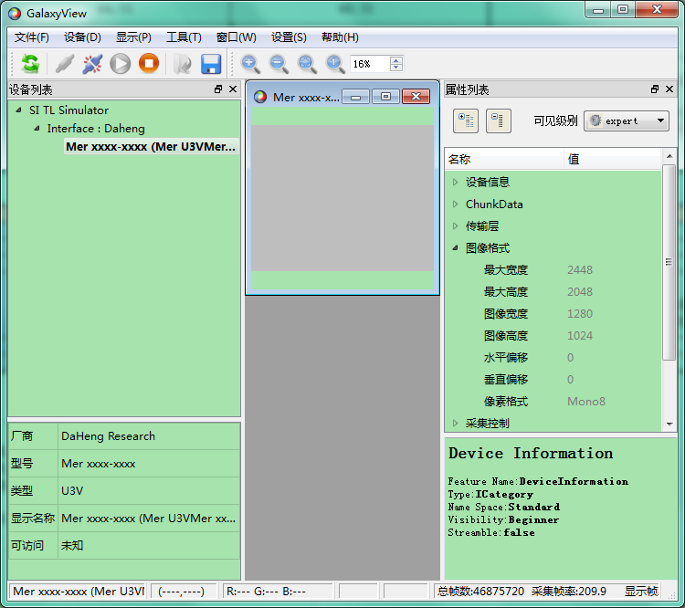

测试结果-2
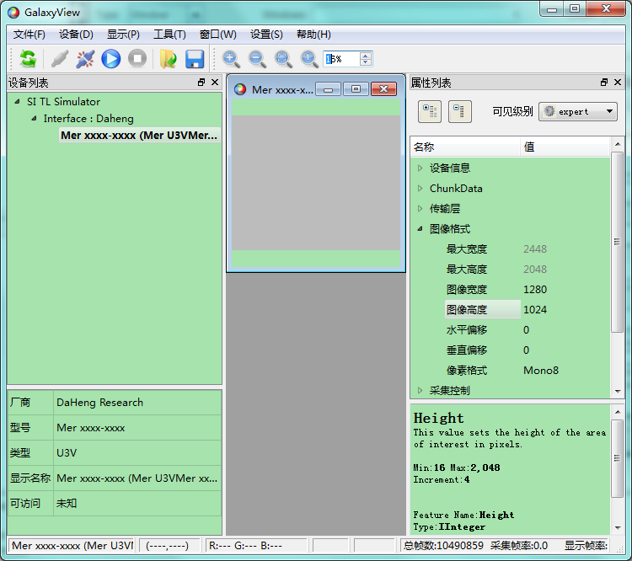

测试结果-3
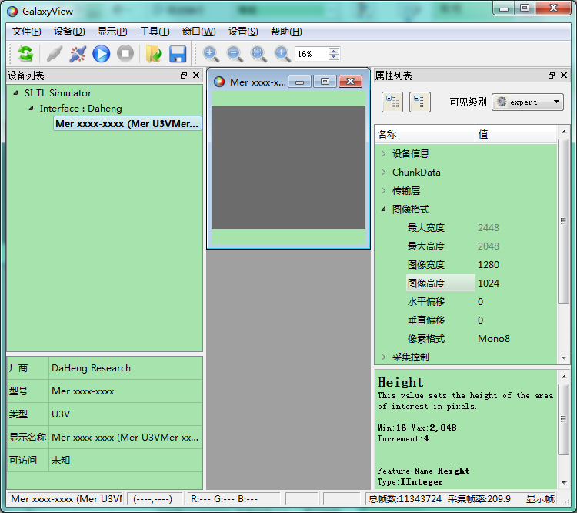

测试结果-4
